关系图
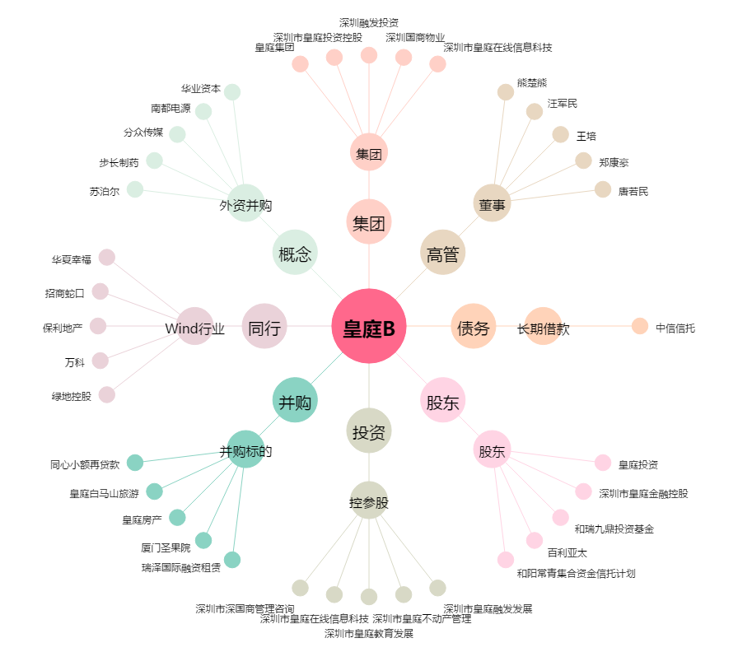
皇庭B[200056.SZ] - 关系概览图

